歩数と東海道の案内
 | 街道を歩く・東海道
次の2ページ目の累計歩数が、このページの通過地点に対応する累計歩数を超えたら到達日の欄に月日を入力
HPの書き込みの欄（自由記述）に、支部名、行政区、氏名（匿名可）、通過した日、通過地点を記入し、会員の皆さんと共有しましょう。

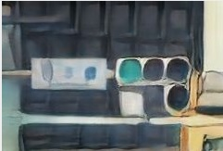
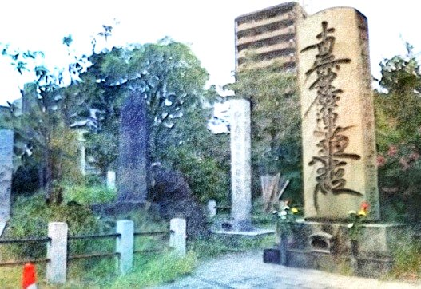
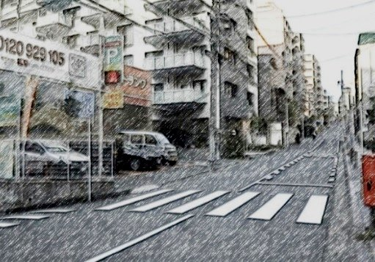
仮想ウォーク（5000歩＝3.1ｋｍ） |  |  |  |  | 到達日
 | 通過地点 | 距離km | 単日歩数 | 累計歩数
0 | 日本橋 | 0 | 0
1 | 品川 | 7.9 | 12742.7 |  | /
日本橋
鈴ヶ森刑場跡
神奈川宿
2 | 川崎 | 9.8 | 15807.4 |  | /
3 | 神奈川 | 9.8 | 15807.4 |  |  | お江戸日本橋から南にへ向かって品川宿へ。増上寺や泉岳寺 など、歴史のある寺院が見ごたえ。品川宿を出ると、途中、鈴ヶ森処刑場跡や、大森貝塚などを通ります。六郷川を渡ると神奈川県に入り、川崎宿です。芭蕉の句碑や一里塚跡を越えます。その先、鶴見川橋を渡ると、鶴見神社。総本山の総持寺、生麦事件の碑を通り神奈川宿に入る。
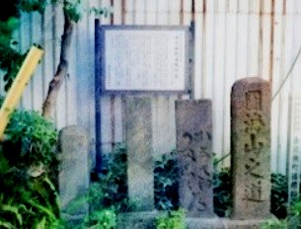
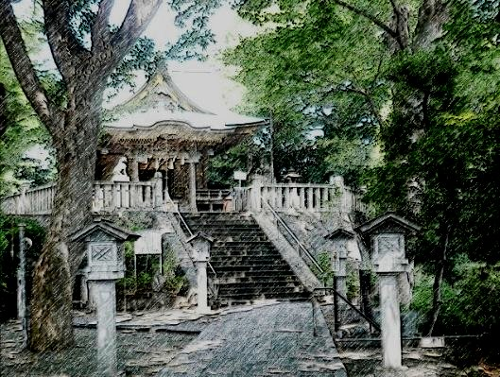
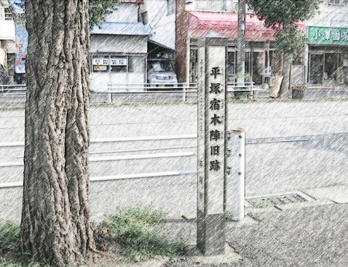
4 | 保土ヶ谷 | 4.9 | 7903.7 |  | /
5 | 戸塚 | 8.8 | 14194.4 |  | /
金沢横丁
白幡神社
平塚宿
6 | 藤沢 | 7.9 | 12742.7
7 | 平塚 | 13.7 | 22098.1 |  |  | 神奈川宿を出ると次は保土ヶ谷宿です。保土ヶ谷宿を出て、箱根駅伝で有名な権太坂を越えると次の戸塚宿になります。戸塚宿を出てこれも箱根駅伝で有名な遊行寺坂を超え少し行くと藤沢宿です。街道から少し外れた平塚八幡宮や番町皿屋敷で有名なお菊塚も見ましょう。江戸見附跡を過ぎると、次の宿場平塚宿です。
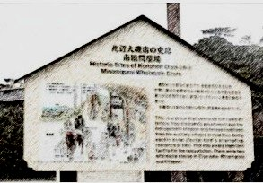
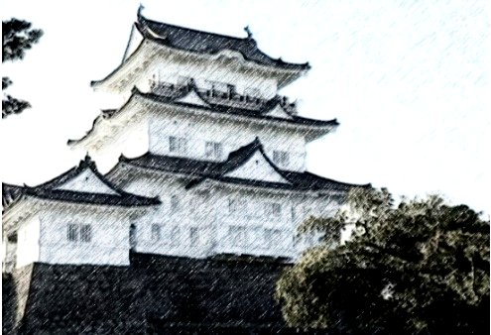
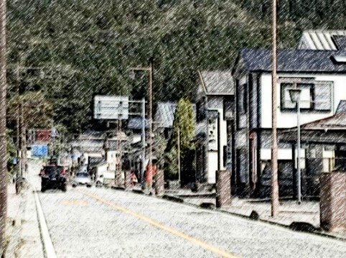
8 | 大磯 | 2.9 | 4677.7 |  | /
9 | 小田原 | 15.7 | 25324.1
大磯宿
小田原城
箱根宿
10 | 箱根 | 16.6 | 26775.8 |  | /
11 | 三島 | 14.8 | 23872.4 |  | / | 平塚宿と大磯宿間は3km弱の短い距離です。大磯宿を出ると町並みは往時を偲ぶことができます。酒匂川を渡り、江戸口見附跡を過ぎると小田原宿です。小田原宿を出て早川を渡ると箱根旧街道石畳です。そして寄木細工で有名な畑宿へ入ります。東海道で一番の難所であった樫木坂、見晴らし茶屋となります。甘酒茶屋は関所を越える旅人が立ち寄った茶屋です。芦ノ湖、箱根杉並木を過ぎると箱根宿です。箱根宿を出て箱根峠を越え三島宿に向かいます。
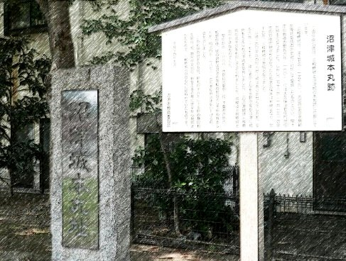
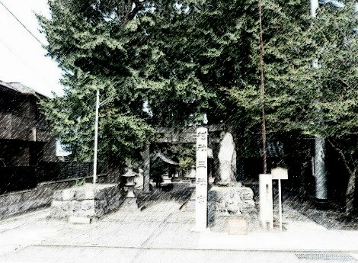
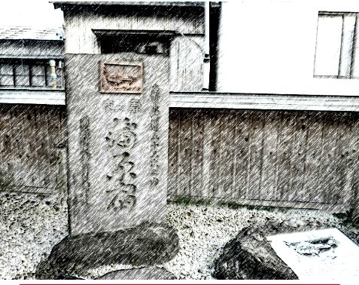
12 | 沼津 | 5.9 | 9516.7 |  | /
13 | 原 | 5.9 | 9516.7
沼津城本丸跡
浅間神社
蒲原宿
14 | 吉原 | 11.8 | 19033.4 |  | /
15 | 蒲原 | 11.2 | 18065.6 |  | / | 三島宿を出て沼津宿を過ぎると次の宿場原宿です。原宿を出て進むと、万葉歌人山部赤人の歌で有名な田子の浦があります。 吉原宿では左側に富士山が見えます。左富士です。吉原宿からひたすら蒲原宿まで行きます。蒲原宿に入ると宿場風情が豊かで、宿場全体に昔の雰囲気が感じられます。
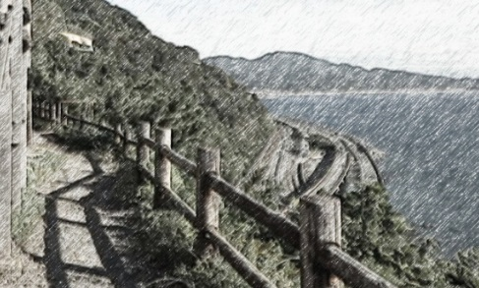
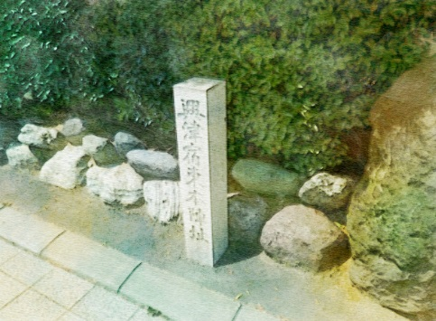
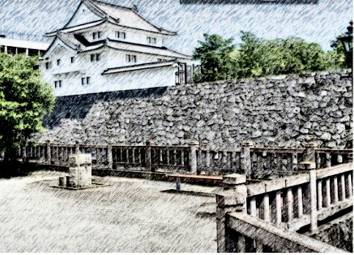
16 | 由比 | 3.9 | 6290.7 |  | /
17 | 興津 | 9.2 | 14839.6 |  | /
薩埵峠
興津宿
府中宿
18 | 江尻 | 4.1 | 6613.3 |  | /
19 | 府中 | 10.6 | 17097.8 |  | / | 蒲原宿から由比宿までは距離が短い。由比宿を出ると景勝地薩埵峠です。峠から見る富士山は絶景です。薩埵峠を越えると、身延道との分かれ道があり、興津宿はもうすぐです。興津宿を出てさらに進むと、細井の松原があります。戦時中多くの人骨が発掘され、東海道の旅の途中で亡くなった人のものか？次は宿場江尻宿です。江尻宿を出て、草薙一里塚、草薙神を過ぎると次の宿場府中宿です。
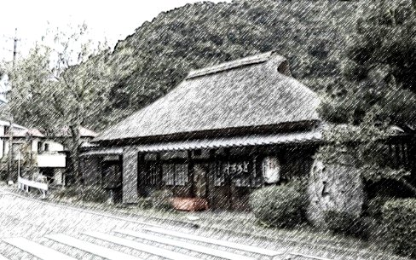
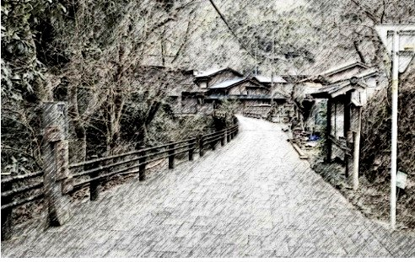
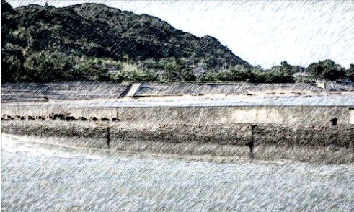
20 | 丸子 | 5.7 | 9194.1 |  | /
21 | 岡部 | 7.9 | 12742.7
丸子宿
岡部宿
藤枝宿
22 | 藤枝 | 6.8 | 10968.4 |  | /
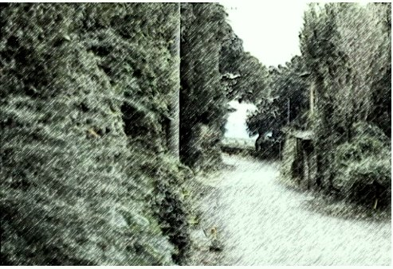
23 | 島田 | 8.7 | 14033.1 |  | / | 府中宿を出るて石部屋で名物安倍川餅をいただき、次の宿場丸子宿に向かいます。丸子宿を出て、宇津ノ谷峠を越え、十石坂観音堂、西行笠懸松を過ぎると、次の宿場岡部宿になります。横内橋、八幡橋を渡り、須賀神社、鐙ヶ渕過ぎると、藤枝宿です。藤枝宿を出てると古東海道蹟、東海道追分、千貫堤、成舎跡があります。次は島田宿になります。
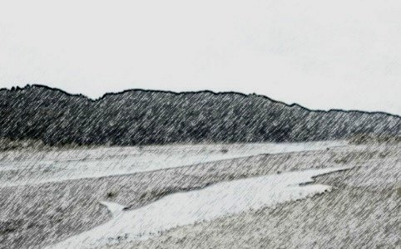
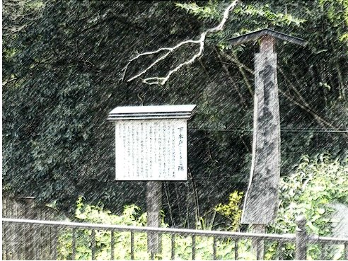
24 | 金谷 | 3.9 | 6290.7 |  | /
25 | 日坂 | 6.5 | 10484.5
大井川
小夜之中山
下木戸跡
26 | 掛川 | 7.1 | 11452.3 |  | /
27 | 袋井 | 9.6 | 15484.8 |  | / | 島田宿を出て、最大の難所だった大井川を渡ると、金谷宿になります。金谷宿を出て、金谷石畳や、旅人が休憩した石畳茶屋を過ぎ、鶏頭塚、庚申塔、六角堂地蔵尊、芭蕉句碑、諏訪原城址があります。菊川坂の石畳、菊川の里を過ぎると、難所であった峠小夜の中山があります。次の難所の二の曲がを過ぎると、日坂宿になります。
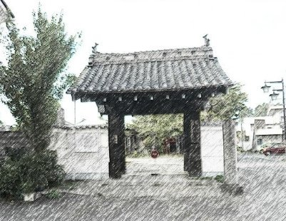
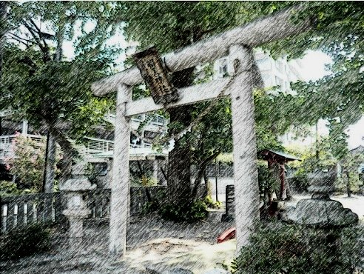
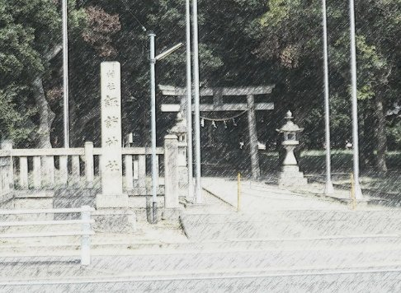
28 | 見付 | 5.9 | 9516.7 |  | /
29 | 浜松 | 16.5 | 26614.5
大見寺
弁天神社
諏訪神社
30 | 舞坂 | 10.9 | 17581.7 |  | /
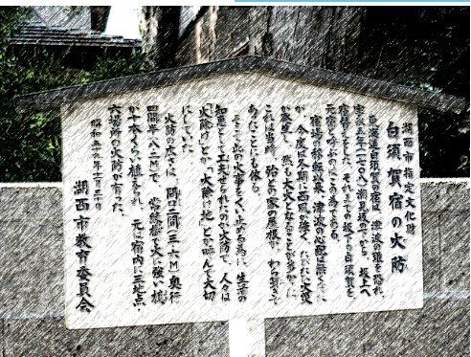
31 | 新居 | 5.9 | 9516.7 |  | / | 見附宿を出て、天竜川を渡り、明善翁生家や明善記念館、子安神社過ぎ馬込橋を渡ると、次の宿場浜松宿に入ります。浜松宿を出ると神明宮や稲荷神社、東本徳寺、西本徳寺があります。波小僧を過ぎると、舞坂宿に入ります。舞坂宿からでて新居関所跡を過ぎると、新居宿に入ります。
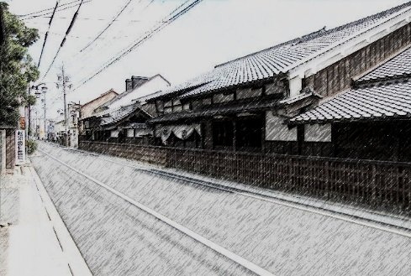
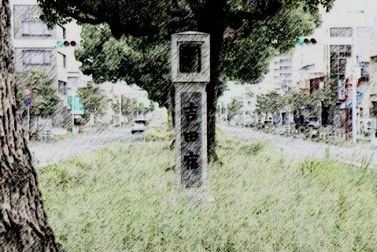
32 | 白須賀 | 6.5 | 10484.5 |  | /
33 | 二川 | 5.8 | 9355.4
白州賀宿
二川本陣
吉田宿
34 | 吉田 | 6.1 | 9839.3 |  | /
35 | 御油 | 10.3 | 16613.9 |  | / | 白須賀宿を出てたら、距離も短く二川宿まではを真直ぐです。信号火打坂で東海道と裏東海道に分かれますが、裏東海道の東三河環状線を進みます。さらに進むと、殿田橋があります。飯村一里塚跡を過ると、次の宿場吉田宿になります。賢養禅寺と神明社を過ぎると、幕府直轄の五大橋のひとつ豊橋があります。伊奈一里塚跡や伊奈村立場茶屋跡を過ぎると、次の宿場御油宿になります。
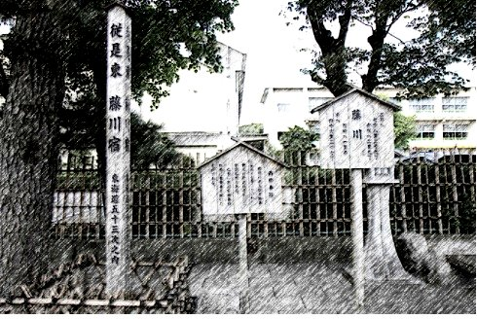
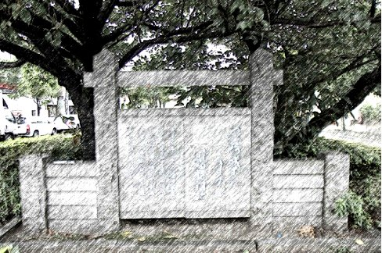
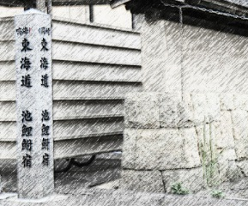
36 | 赤坂 | 1.7 | 2742.1 |  | /
37 | 藤川 | 8.8 | 14194.4
藤川宿
籠田/岡崎
池鯉鮒宿
38 | 岡崎 | 6.7 | 10807.1 |  | /
39 | 池鯉鮒 | 15.0 | 24195 |  | / | 赤坂宿を出てると、一里山庚申道道標、長沢城跡、長沢一里塚跡があります。ここからは国道一号線を歩きます。徳川家康ゆかりの法蔵寺あり、 本宿駅方面に進むと本宿一里塚跡があります。山中八幡宮を過ぎると、次の宿場藤川宿になります。藤川宿をでてすぐ、藤川十王堂、藤川宿の一里塚があります。藤川の松並木が見事です。大平町には、大岡越前守陣屋跡があります。次の宿場岡崎宿になります。約500mに170本の松がある池鯉鮒松並木を過ぎると、次の宿場池鯉鮒宿になります。
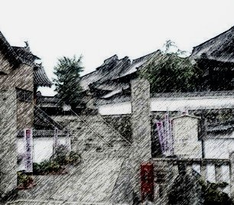
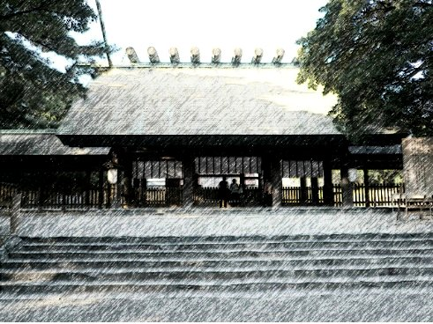
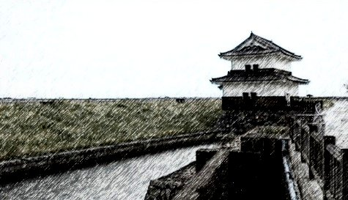
40 | 鳴海 | 11.1 | 17904.3 |  | /
41 | 宮 | 6.5 | 10484.5
瑞泉寺
熱田神宮
桑名宿
42 | 桑名 | 27.5 | 44357.5 |  | /
43 | 四日市 | 12.7 | 20485.1 |  | / | 鳴海宿を出て,笠寺一里塚を本笠寺駅方面へ歩くと笠覆寺があります。しばらく歩くと、次の宿場宮宿になります。宮宿から、「七里の渡し」という桑名までの船旅でした。桑名宿を出ると、伊勢両国常夜燈があります。さらに進むと、富田の一里塚跡です。さらに先に進むと、海蔵橋の手前に三ツ谷一里塚跡があります。三滝橋を過ぎると、次の宿場四日市宿になります。
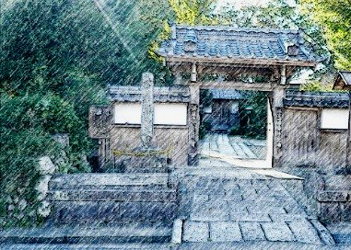
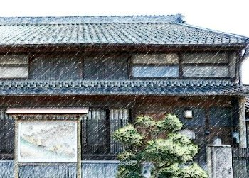
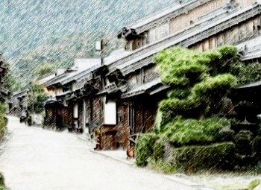
44 | 石薬師 | 10.8 | 17420.4 |  | /
45 | 庄野 | 2.7 | 4355.1 |  | /
石薬師寺
庄野宿資料館
関宿
46 | 亀山 | 7.9 | 12742.7 |  | /
47 | 関 | 5.9 | 9516.7 |  | / | 石薬師宿を出て、石薬師の一里塚を過ぎると次の宿場庄野宿まではすぐです。庄野宿を出て、平野道道標を過ぎると神戸領界石と女人堤防碑、山神碑があります。和田の一里塚跡、続いて能褒野神社を過ぎしばらく歩くと、次の宿場亀山宿になります。多くの 寺院を見ながら進むと、野村一里塚跡があります。さらに進みしばらく進むと、小萬のもたれ松があります。次の宿場関宿になります。関宿を出てのどかな道を歩くと、次の宿場坂下宿に入ります。
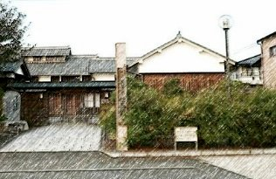
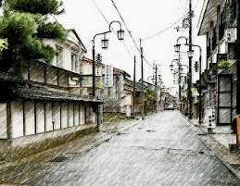
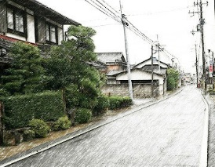
48 | 坂下 | 6.5 | 10484.5 |  | /
49 | 土山 | 9.8 | 15807.4
土山宿
水口宿
石部宿
50 | 水口 | 10.6 | 17097.8
51 | 石部 | 13.7 | 22098.1 |  |  | 坂下宿を出て片山神社を過ぎると、難所の鈴鹿峠を越えます。鈴鹿峠を越え国道1号線を進むと山中一里塚公園があります。田村神社を過ぎると次の宿場土山宿になります。進むと地安禅寺、大野市場一里塚跡があります。さらに進み、今在家一里塚、岩神社をすぎ山川橋を渡ると、次の宿場水口宿になります。少し先には、泉の一里塚跡、天保義民碑があります。さらに進むと、夏見一里塚跡と夏見立場跡があります。しばらく道なりに進むと、次の宿場石部宿になります。
52 | 草津 | 11.8 | 19033.4 |  |  | 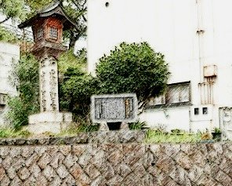 | 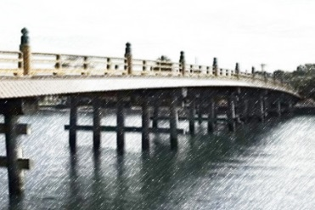 | 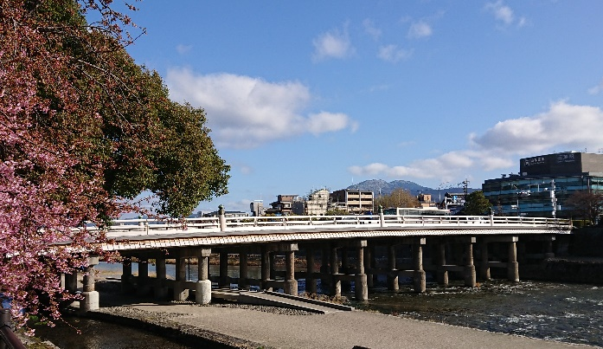
追分道標
瀬田の唐橋
三条大橋
53 | 大津 | 14.4 | 23227.2
 | 三条大橋 | 11.8 | 19033.4 |  |  | 草津宿には東海道と中山道の分岐点を示す追分の道標があります。左に行くと中山道、右はいま来た東海道です。旧東海道を進むと瀬田の唐橋です。古くは壬申の乱の時から戦いの結果を決める重要な交通の要衝です。大津宿を出て逢坂の関を越え、奈良街道との分岐の追分を過ぎると山科です。粟田口の刑場跡を見ながら九条山を越えるといよいよ京都です。蹴上の琵琶湖疎水のインクラインを横に見ながらしばらく進むとゴールの三条大橋です。
 | 累計 | 495.4 | 799080.2

